结算单
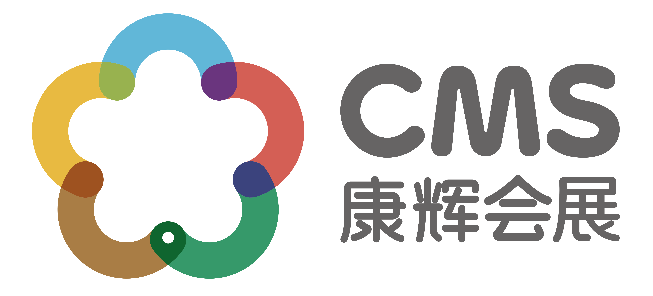
长信基金-交通银行广东省分行理财经理投资交流会报价单
交通
费用项目 | 标准 | 数量（辆） | 数量(趟) | 单价（元/辆/趟） | 总价（元）
用车 | 深圳-广州两日包车 | 1 | 1 | 4800 | 4800 | 实际发生费用结算
用车 | 深圳-广州商务车两日包车 | 2 | 1 | 3000 | 6000
 |  |  |  |  | 10800
餐费
费用项目 | 标准 | 数量（次/桌） | 单价 |  | 总价（元）
茶歇 | 外购茶歇 | 4 | 700 |  | 2800 | 实际发生费用结算
午餐 | 外卖午餐 | 100 | 50 |  | 5000
晚餐 | 外出用晚餐 | 5 | 3000 |  | 15000
 |  |  |  |  | 22800
其他费用
费用项目 | 标准 | 数量（人） | 数量(天) | 单价 | 总价（元）
人员费用 | 18-19酒店上会人员 | 2 | 2 | 400 | 1600 | 实际发生费用结算
人员费用 | 18-19深圳导游上会人员 | 1 | 2 | 400 | 800
物料 | 物料 | 1 | 1 | 3173 | 3173
 |  |  |  |  | 5573
合计
项目 | 总计（元）
交通 | 10800
餐费 | 22800
其他费用 | 5573
小计 | 39173
税费6% | 2350
总费用 | 41523
汇款帐号 | 公司名称:康辉集团北京国际会议展览有限公司
 | 帐号:110060744018010049796
 | 开户行:交通银行北京团结湖支行

